Travelers

 | TOP 1 | Torneo: Travelers

Cristóbal |  |  | Sebastián

Posición | Jugador | Puntos | Posición | Jugador | Puntos
0 | Collin Morikawa | 0 | 0 | Cameron Young | 0
0 | Sam Burns | 0 | 0 | Justin Rose | 0
0 | Jacob Bridgeman | 0 | 0 | Russell Henley | 0
0 | Harris English | 0 | 0 | Maverick McNealy | 0
TOTAL |  | 0 | TOTAL |  | 0

Pedro |  |  | Cafeta

Posición | Jugador | Puntos | Posición | Jugador | Puntos
0 | Scottie Scheffler | 0 | 0 | Chris Gotterup | 0
0 | Si Woo Kim | 0 | 0 | Hideki Matsuyama | 0
0 | Akshay Bhatia | 0 | 0 | Shane Lowry | 0
0 | Adam Scott | 0 | 0 | Sepp Straka | 0
TOTAL |  | 0 | TOTAL |  | 0

José Miguel |  |  | RANKING GENERAL

Posición | Jugador | Puntos | Distinguido | Puntos | Lugar
0 | Tommy Fleetwood | 0 | Cristóbal | 55 | 2°
0 | Jason Day | 0 | Sebastián | 52 | 4°
0 | Viktor Hovland | 0 | Pedro | 78 | 1°
0 | Kurt Kitayama | 0 | Cafeta | 50 | 5°
TOTAL |  | 0 | José Miguel | 54 | 3°

Regla Pagos
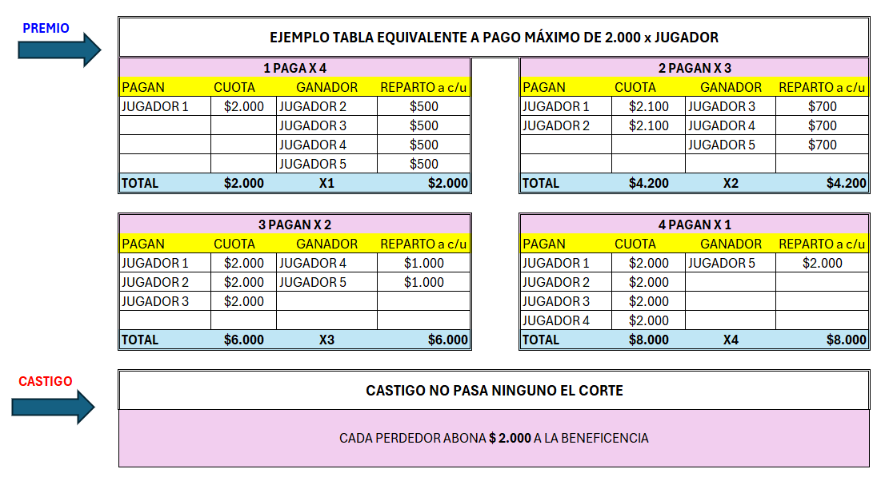
ESQUEMA DE PAGOS

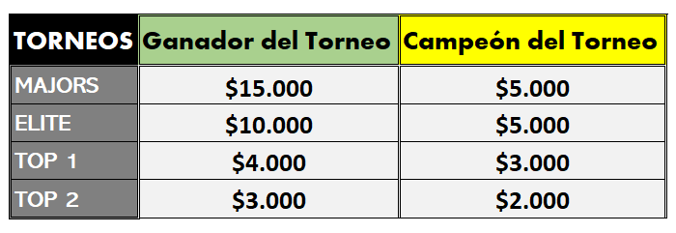

Ganadores

Pagos Corte
 |  |  | MARZO
THE CUT | THE PLAYERS |  |  |  | VALSPAR CHAMPIONSHIP |  |  |  | THE CUT
 | PAGAN | CUOTA | GANADOR | REPARTO c/u | PAGAN | CUOTA | GANADOR | REPARTO c/u
 | Sebastián | $2,100 | Cristobal | $700 | Sebastián | $2,000 | Cristobal | $2,000
 | Cafeta | $2,100 | Pedro | $700 | Pedro | $2,000
 |  |  | José Miguel | $700 | José Miguel | $2,000
 |  |  |  |  | Cafeta | $2,000
 | TOTAL | $4,200 | X2 | $2,100 | TOTAL | $8,000 | X4 | $8,000

 | HOUSTON OPEN
 | PAGAN | CUOTA | GANADOR | REPARTO c/u | PAGAN | CUOTA | GANADOR | REPARTO c/u
 | Cristobal | $2,000 | Sebastián | $1,000
 | Pedro | $2,000 | Cafeta | $1,000
 | José Miguel | $2,000

 | TOTAL | $6,000 | X3 | $6,000 | TOTAL | $0 |  | $0

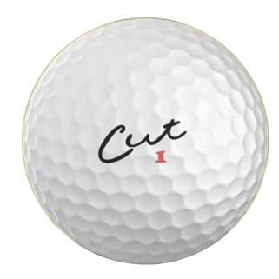
 |  |  | ABRIL
THE CUT | VALERO TEXAS OPEN |  |  |  | MASTERS |  |  |  | THE CUT
 | PAGAN | CUOTA | GANADOR | REPARTO c/u | PAGAN | CUOTA | GANADOR | REPARTO c/u
 | Sebastián | $2,000 | Pedro | $2,000 | Sebastián | $2,000 | Cristobal | $2,000
 | Cristobal | $2,000 |  |  | Pedro | $2,000
 | José Miguel | $2,000 |  |  | José Miguel | $2,000
 | Cafeta | $2,000 |  |  | Cafeta | $2,000
 | TOTAL | $8,000 | X4 | $8,000 | TOTAL | $8,000 | X4 | $8,000

 |  |  | MAYO
THE CUT | PGA CHAMPIONSHIP |  |  |  | BYRON NELSON |  |  |  | THE CUT
 | PAGAN | CUOTA | GANADOR | REPARTO c/u | PAGAN | CUOTA | GANADOR | REPARTO c/u
 |  |  |  |  | Sebastián | $2,000 | José Miguel | $2,000
 |  |  |  |  | Cristobal | $2,000
 |  |  |  |  | Pedro | $2,000
 |  |  |  |  | Cafeta | $2,000
 | TOTAL | $0 | X2 | $0 | TOTAL | $8,000 | X4 | $8,000

 | CHARLES SCHWAB
 | PAGAN | CUOTA | GANADOR | REPARTO c/u | PAGAN | CUOTA | GANADOR | REPARTO c/u
 | NADIE |  |  | $0

 | TOTAL | $0 | X | $0 | TOTAL | $0 | X | $0

 |  |  | JUNIO
THE CUT | THE MEMORIAL |  |  |  | RBC CANADIAN |  |  |  | THE CUT
 | PAGAN | CUOTA | GANADOR | REPARTO c/u | PAGAN | CUOTA | GANADOR | REPARTO c/u
 | Sebastián | $2,100 | Cristobal | $700 | José Miguel | $2,000 | Sebastián | $2,000
 | Pedro | $2,100 | Cafeta | $700 | Cristobal | $2,000
 |  |  | José Miguel | $700 | Pedro | $2,000
 |  |  |  |  | Cafeta | $2,000
 | TOTAL | $4,200 | X2 | $2,100 | TOTAL | $8,000 | X4 | $8,000

 | US OPEN |  |  |  | TRAVELERS
 | PAGAN | CUOTA | GANADOR | REPARTO c/u | PAGAN | CUOTA | GANADOR | REPARTO c/u
 | José Miguel | $2,000 | Sebastián | $1,000
 | Pedro | $2,000 | Cristobal | $1,000
 | Cafeta | $2,000

 | TOTAL | $6,000 | X3 | $6,000 | TOTAL | $0 |  | $0

 |  |  | JULIO
THE CUT | GENESIS SCOTTISH |  |  |  |  |  |  |  | THE CUT
 | PAGAN | CUOTA | GANADOR | REPARTO c/u | PAGAN | CUOTA | GANADOR | REPARTO c/u
 | Sebastián | $2,000 | Cafeta | $2,000
 | Cristobal | $2,000
 | José Miguel | $2,000
 | Pedro | $2,000
 | TOTAL | $8,000 | X4 | $8,000 | TOTAL | $0 |  | $0

 | PAGAN | CUOTA | GANADOR | REPARTO c/u | PAGAN | CUOTA | GANADOR | REPARTO c/u

 | TOTAL | $0 |  | $0 | TOTAL | $0 |  | $0

Tabla Gral.
DISTINGUIDOS TOUR
MAJORS |  |  |  |  |  |  |  |  | PUNTOS |  | ELITE |  |  |  |  |  | PUNTOS
CRISTÓBAL | 1 |  | 1 |  |  | 2 |  |  | 40 |  | CRISTÓBAL | 3 | 2 |  | 1 | 1 | 17
SEBASTIÁN |  | 2 | 3 |  |  |  | 1 | 1 | 24 |  | SEBASTIÁN | 2 |  |  | 1 |  | 10 | 2026

PEDRO | 3 | 1 |  |  |  | 1 |  | 1 | 30 |  | PEDRO | 1 |  | 1 |  |  | 16
CAFETA |  |  |  |  |  |  |  |  | 0 |  | CAFETA |  | 3 |  |  | 1 | 7
JOSÉ MIGUEL | 2 | 3 | 2 |  |  |  | 2 | 1 | 38 |  | JOSÉ MIGUEL |  | 1 | 1 |  |  | 16

TORNEOS TOP 1 |  |  |  |  |  |  | #VALUE! |  |  |  |  |  |  |  |  |  | PUNTOS | GENERAL |  | CAMPEÓN
CRISTÓBAL | 2 |  |  | 3 | 3 | 3 |  | 1 | 2 | 2 |  |  |  | 1 | 3 | 3 | 40 | CRISTÓBAL | 121
SEBASTIÁN | 1 | 3 |  |  | 2 | 2 | 2 |  |  | 3 |  |  |  | 1 | 3 | 2 | 36 | SEBASTIÁN | 96
PEDRO |  |  | 2 | 2 | 1 | 1 | 1 | 3 |  |  |  |  |  | 3 | 2 | 1 | 46 | PEDRO | 106
CAFETA | 3 | 1 | 1 |  |  |  | 3 | 2 | 3 | 1 |  |  |  | 3 | 1 | 3 | 48 | CAFETA | 83
JOSÉ MIGUEL |  | 2 | 3 | 1 |  |  |  |  | 1 |  |  |  |  | 1 | 2 | 1 | 26 | JOSÉ MIGUEL | 108

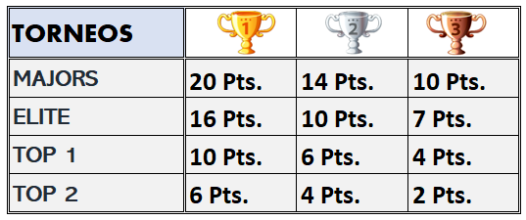
TORNEOS TOP 2 |  |  |  |  |  |  |  |  |  |  |  |  |  |  |  |  | PUNTOS
CRISTÓBAL | 1 |  |  | 3 |  | 3 | 3 | 1 | 1 |  |  |  |  | 3 |  | 3 | 24
SEBASTIÁN |  |  |  | 1 | 2 |  | 1 | 3 | 2 | 2 |  |  |  | 2 | 3 | 1 | 26
PEDRO |  | 3 | 2 | 2 |  |  | 2 |  |  |  |  |  |  |  | 3 | 1 | 14
CAFETA | 2 | 1 | 3 |  | 1 | 2 |  | 2 |  | 3 |  |  |  | 2 | 3 | 2 | 28
JOSÉ MIGUEL | 3 | 2 | 1 |  | 3 | 1 |  |  | 3 | 1 |  |  |  | 3 | 1 | 3 | 28

